考察
結論：サンプルデータについて7-12次までの関数でフィッティングを行い比較した結果
こんかいのデータでは9次関数あたりが大きな変化を捕まえかつ微細な変化につかまらないため
9次関数を用いて作成を進める。

目的
1時間ごとのサンプリングである温度データに対して
線形予測によって、毎時以外の（データ間の）温度変化を復元するのが目標

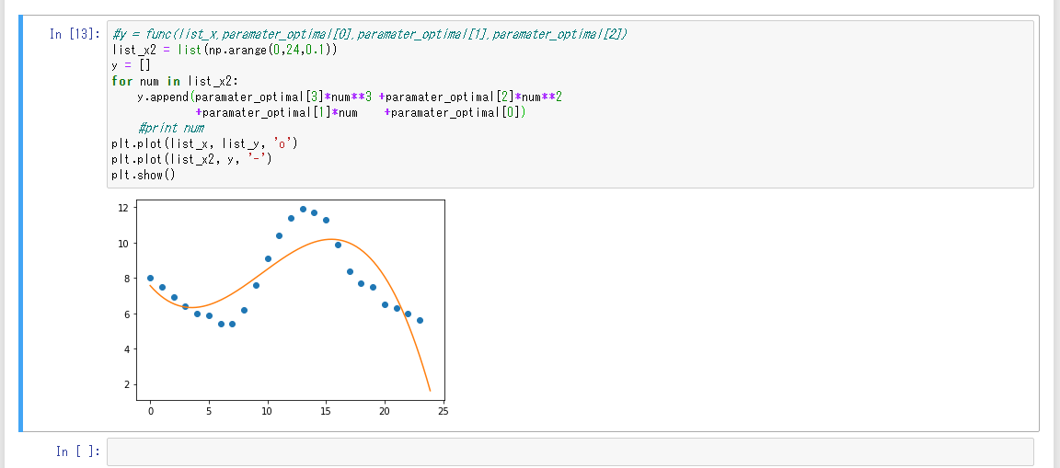

三次関数フィッティング
最近傍距離の2乗の総和に対して最小を探索する演算を行っているので
関数の動作として正しい気がする

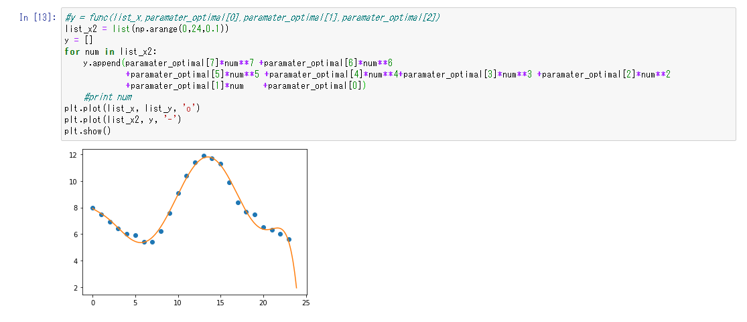

同じ関数による7次関数でのフィッティング結果

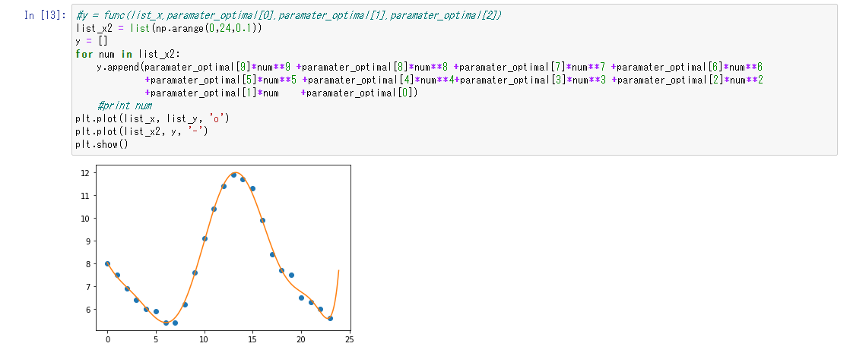

9次関数

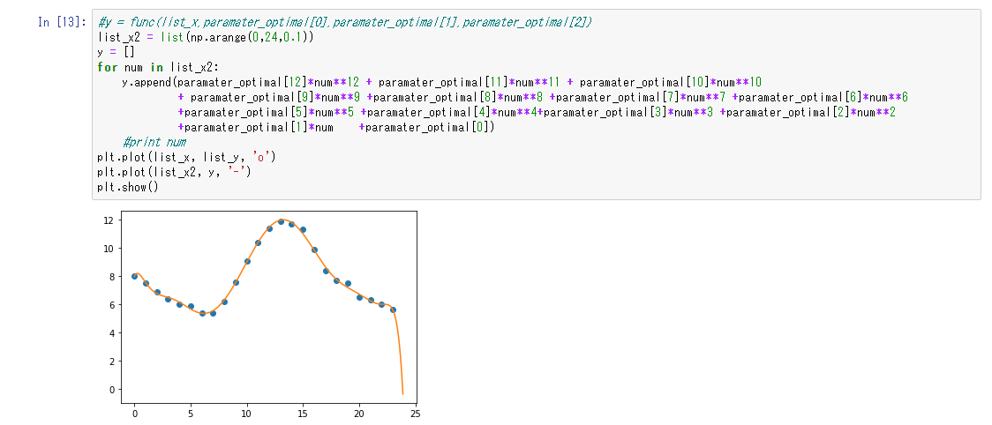

12次関数

究極的には、どの様な波形でもマクローリン展開によって表現できてしまうことから、
高次の関数にすれば100%のフィッティングを行うことが可能である。

ここでは、温度計そのもの値から、その日の気温変化を波形として取得することを目的とするため
日の出などの大きな要因による気温変化が追える程度の関数によるフィッティングを目標とする。（細かい変化は無視したい）
データから9次関数による表現が妥当であるという判断をしている。

データ集
12次関数

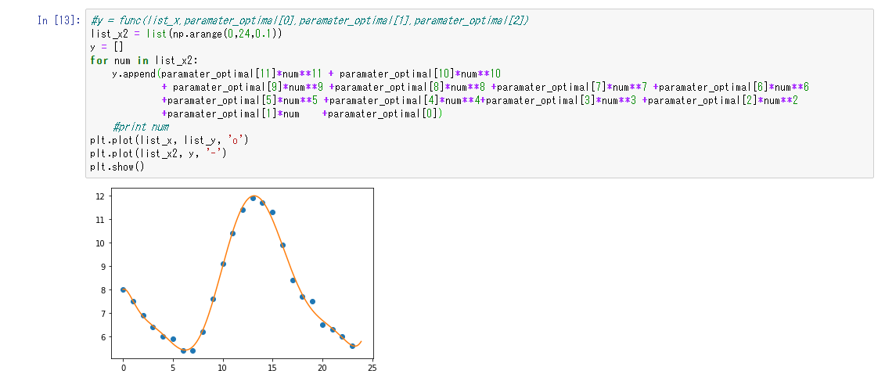

11次関数

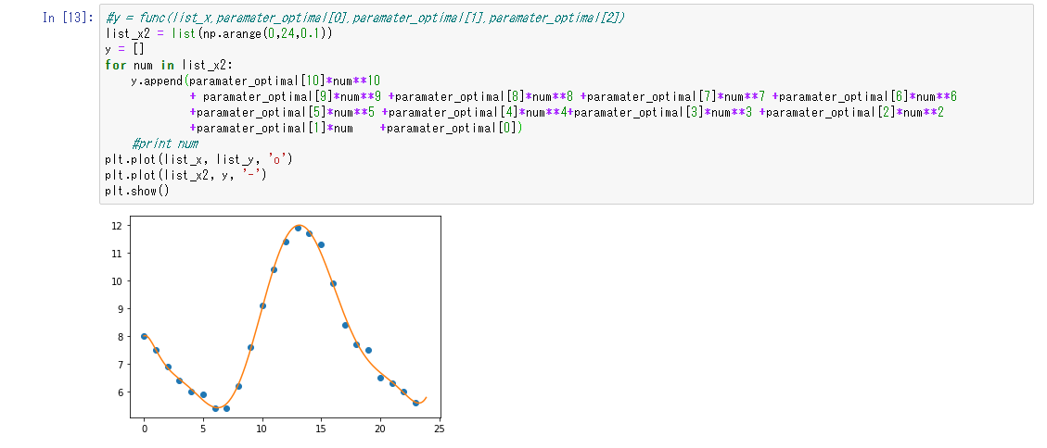

10次関数

9次関数

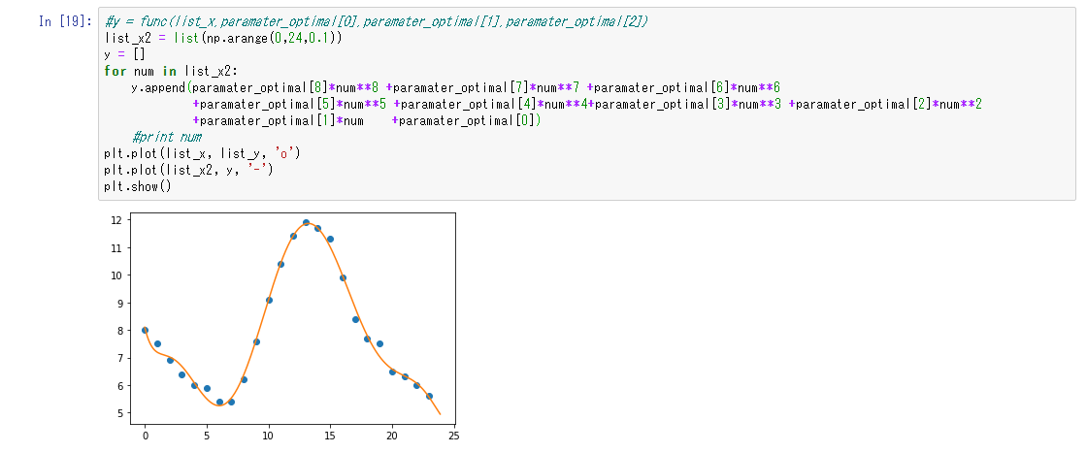

8次関数

7次関数

